Allgemeine Informationen
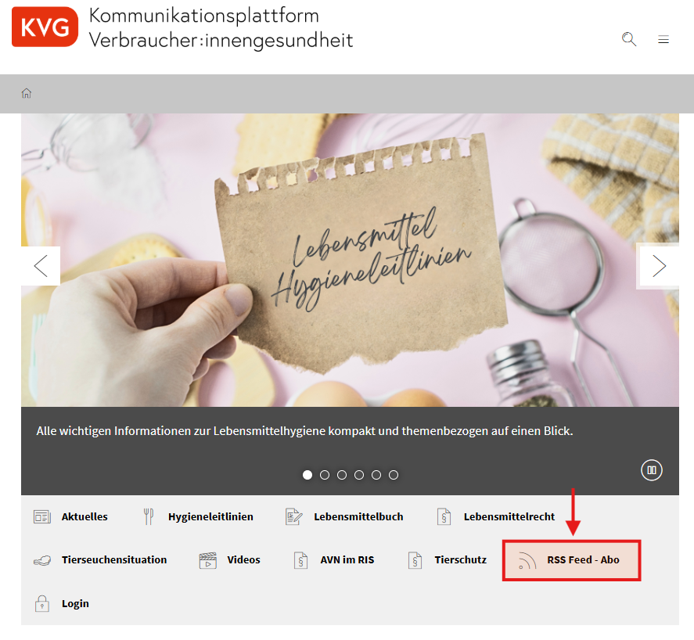
Grundsätzlich wird auf folgendes hingewiesen:

Es wird ersucht, einen RSS-Feed zu den Inhalten der Box "Aktuelles" kostenlos zu abonnieren [Anleitung siehe KVG - Startseite: auf das Symbol "RSSFeed - Abo" klicken]: damit erhalten Sie automatisch eine E-Mail, sobald es neue Informationen u.a. z.B. zu Schutz-und Sperrmaßnahmen im IGH gibt.
Bei diesbezüglichen Fragen / Hilfe wenden Sie sich bitte an Frau BA Elisabeth Reich, elisabeth.reich@gesundheitsministerium.gv.at

